상품제안서
쿨토시 - 나래 윙 | 상품코드: F27134

 |  |  |  |  |  |  | 02-412-0044 | www.easy1.co.kr
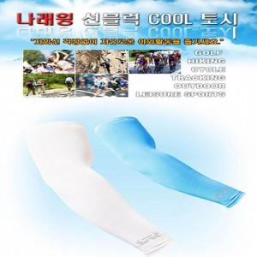

【상세/제작정보】 | 기본수량 미만 인쇄 불가

【인쇄/포장옵션】 | 실크 / 포장불가능

【공급단가】 | 수량 | 150~ | 300~ | 500~ | 1,000~ | 3,000~
*VAT별도 | 단가 | 4,800원 | 4,720원 | 4,600원 | 4,520원 | 4,400원

【상품 URL】 | http://www.easy1.co.kr/src/goods_detail.php?gdno=27134

